Feuil1
Établissement visité : Lycée des métiers de l'ENNA
Place du 8 mai 1945 93200 Saint-Denis
Tel : 01 .49.71.87.80 Proviseure: Mme Cybèle RUSÉ
Tél : 01.49.71.87.81 Secrétariat : Mme Laura MARTINS-VIEIRA
Tél : 01.48.29.61.07 DDFPT: Mr Jean-Claude LAMURE
Fax : 01 48.22.68.54 :
Courriel : ce.0932129j@ac-creteil.fr
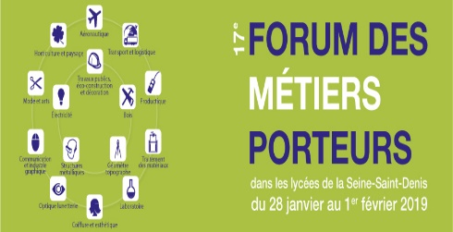 FICHE D'INSCRIPTION AU 17ème FORUM DES MÉTIERS PORTEURS Métiers des Structure Métalliques et de l'Electrotechniques
VENDREDI 1er FEVRIER 2019
Lycée des métiers de l'ENNA Place du 8 mai 1945 93200 Saint-Denis
Contact : M. Jean-Claude LAMURE DDFPT tel : 01 48 29 61 07 Mèl : ce.0932129j@ac-creteil.fr
Liste des élèves inscrits pour la visite, que vous pouvez prolonger si besoin :
Classe ou qualité (bien préciser si SEGPA ou DP ou UPI) | Nom et prénom |  | Année de naissance | Inscrits |  | Présents
 |  |  |  | fille | garçon | fille | garçon

 |  |  | Total | 0 | 0 | 0 | 0

 |  | Fonction | Nom et prénom
Accompagnateur 1:
Accompagnateur 2 :
Merci de prévoir un accompagnateur pour 10 élèves environ
Choix préférentiel pour l'horaire de visite : à entourer
8h30/9h30 9h30/10h30 10h30/11h30 11h30/12h30 12h30/13h30
 |  |  |  |  |  |  |  | Dernières inscriptions obligatoires avant le :
Dernières inscriptions obligatoires avant le : 25 janvier 2019

